Bienestar 1552026
REUNIÓN ASOCIACIÓN DE USUARIOS CON BIENESTAR IPS
Reunión 15 mayo/2026
N° Solicitud | Respuesta
1. Refuerzo de deberes asistir o cancelar citas médicas y canales de agendamiento para telemedicina. | Desde Aliansalud EPS se refuerza la educación al usaurios frente a sus deberes, dentro de los que se encuentra, cancelar las citas médicas si no puede asistir. Esta camapaña se realizó mediante: *Video de educación al usuario publicado en las pantallas de la sala de espera de la EPS. *Video publicación página web Aliansalud https://www.aliansalud.com.co/Documents/Videos/Lenguaje-senas/lenguaje_de_senas_citas_medicas.mp4 *Video publicación Canal de YouTube Aliansalud https://www.youtube.com/watch?v=Jy81Q1wRA68&list=PLYvckTNspDefL2L-EUt-kovHxNlBuSzL2&index=1 *Publicación de infografía en el Banner de la página web *A través del boletín mensual de Junio y Julio enviado por correo electrónico a todos los usuarios en apoyo de la Asociación de Usuarios, sensibilización a los usuarios. Ver imágenes en la parte inferior.
2. Validar que el agendamiento de pacientes crónicos no sobrepase el tiempo de tratamiento del usuario. | Desde la IPS se validará la solicitud para conocer futuros ajustes.
3.Compartir con la Asociación información de servicios P y P por rango de edad. | Información compartida desde la IPS con la Junta Directiva de la Asociación de Usuarios a través de correo electrónico.

YouTube | Oficina de Atención

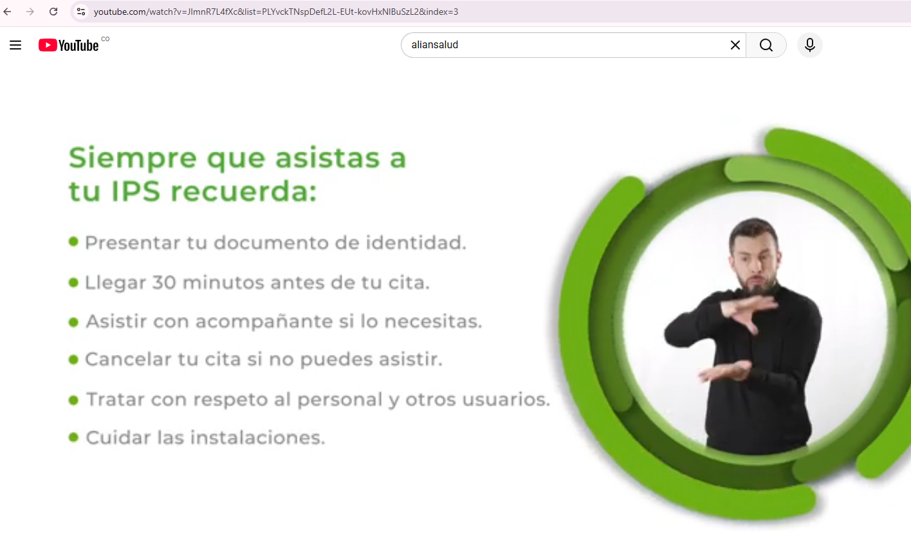 | 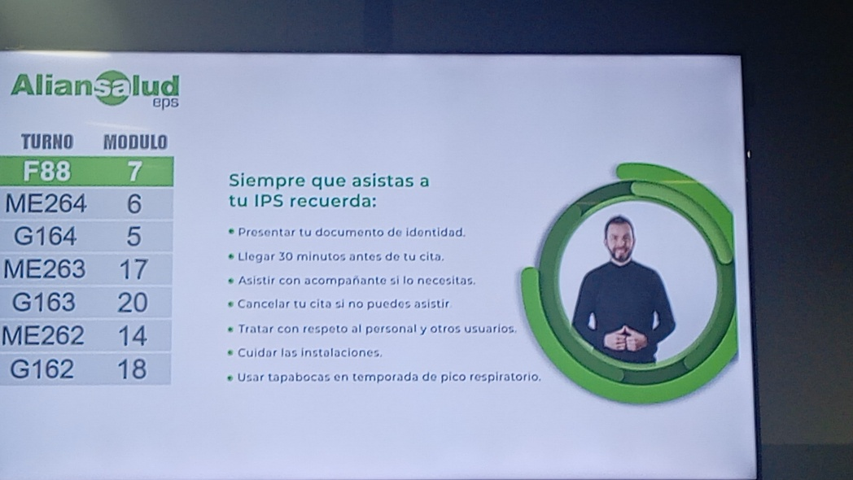 | 
Página web | Banner
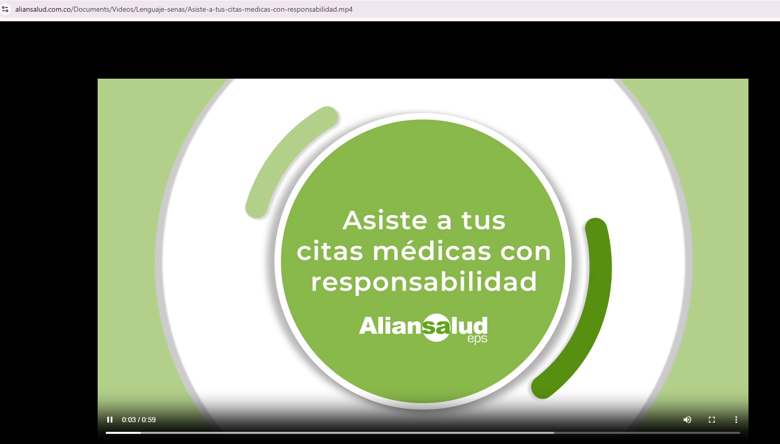 | 